Scatterplot
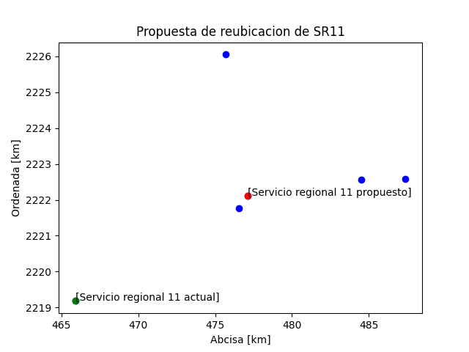

RESULTADOS $
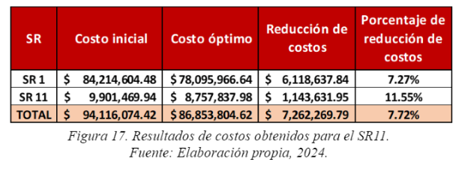

SR 1 | Costo inicial | Costo Óptimo | Reducción de costos | Porcentaje de reducción de costos
 | 53979.066 | 13278.066898 | 40700.999102 | 25%

 |  | distancia
 |  | SRA | *2 | COSTO $150 | TONELADA | RESULTADO
 | ZE 23 | 12.5 | 25 | 3750 | 2.177 | 8163.75
 | ZE 62 | 12.1 | 24.2 | 3630 | 2.0156 | 7316.628
 | ZE 95 | 28.2 | 56.4 | 8460 | 2.3108 | 19549.368
 | ZE 176 | 24.7 | 49.4 | 7410 | 1.4316 | 10608.156
 | ZE 178 | 16.9 | 33.8 | 5070 | 1.6452 | 8341.164
 |  |  |  |  |  | 53979.066

